关系图
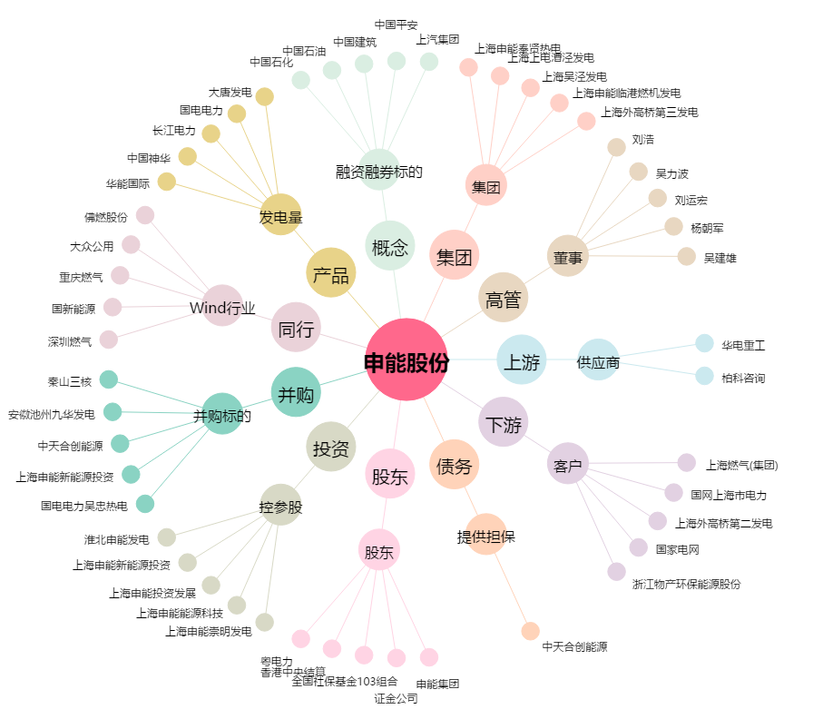
申能股份[600642.SH] - 关系概览图

